Hoja 1
Dada una lista de números positivos, sumar sus elementos. En la celda 200 se encuentra la dirección de inicio de lista. En la celda 201 dejar el resultado de la sumatoria.
El fin de la lista está indicado con el valor -1.
Punto de carga: 300
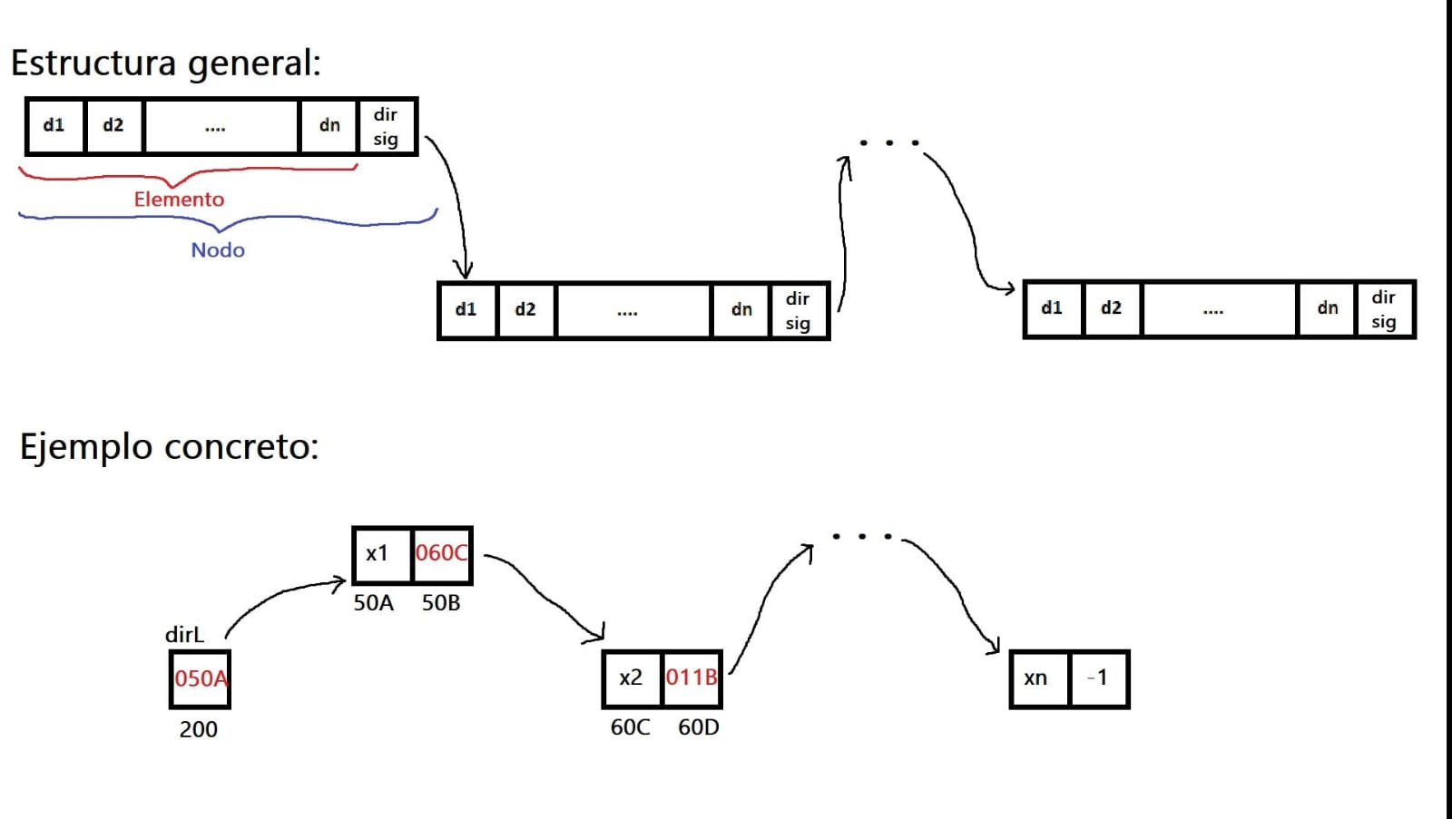

Dir | Contenido | Comentarios
...
200 |  | (200)=50A
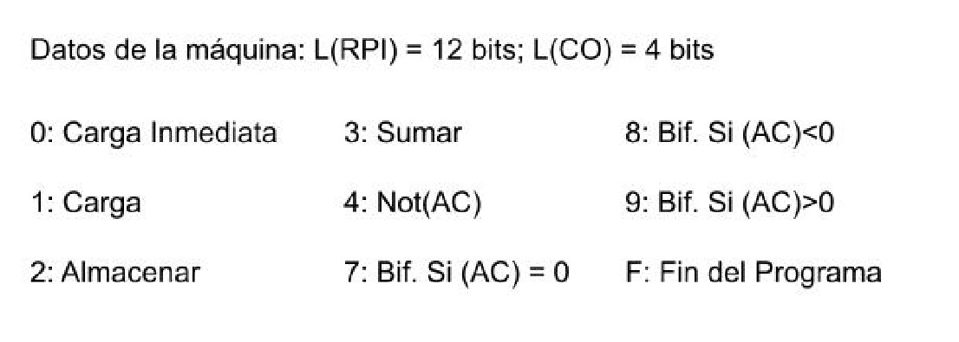
201 |  | (n1)+(n2)+...+(nn)
202
203
204
...
2FE | 0001 | 1 fijo
2FF | 1000 | auxiliar de carga
300 | 0000 | (AC)=0000
301 | 2201 | (201)=0000
302 | 1200 | (AC)=0000 (inicialmente va a ser 0000, despues va a cargar lo que haya en la celda 200)
303 | 8311 | Si la lista es vacia temina
304 | 32FF | (AC)=150A con esto fabrico la instruccion de carga
305 | 2304 | Lo almaceno en la celda de abajo: con esto fabrico la instruccion de carga
306 | CCCC | Instruccion de carga. (AC)=x1 carga el VALOR de la celda en el AC
307 | 3201 | (AC)=x1+(201)
308 | 2201 | (201)=(201)+x1
309 | 1200 | (AC)=050A
30A | 32FE | (AC)=050B
30B | 32FF | (AC)=150B
30C | 230D | almaceno en la celda de abajo
30D | CCCC | (AC)=060C instruccion de carga que carga el contenido de la celda que en este caso es una direccion al siguiente nodo
30E | 2200 | (200)=060C
30F | 0000 | fuerzo el (AC)=0000
310 | 7302 | vuelve al loop hasta que la lista este vacia o sea haya llegado al final
311 | F000 | Fin del programa
312

